How to Use
導入作業

 | Chrome Driverのダウンロード
 |  | https://sites.google.com/a/chromium.org/chromedriver/downloads
 |  | 上記サイトから、利用中のChromeと同じバージョンのものをダウンロードして、このExcelファイルと同じフォルダーにchromedriver.exeを解凍する。
 |  | 別の場所に解凍した場合は、Settingシートの「Chrome Driver File」欄にexeファイルのパスを入力すること。

 | IE Driverのダウンロード
 |  | https://www.seleniumhq.org/download/
 |  | 上記サイトから、32bit版をダウンロードして、このExcelファイルと同じフォルダーにIEDriverServer.exeを解凍する。
 |  | （OSが64bit版でも、32bit版の方を使用すること）
 |  | 別の場所に解凍した場合は、Settingシートの「IE Driver File」欄にexeファイルのパスを入力すること。

 | Pythonのインストール
 |  | https://www.python.org/downloads/
 |  | 上記サイトから、最新版をダウンロードしてインストールする。
 |  | オプションの「Add to PATH」にチェックを入れておくこと。
 |  | Add to PATHのチェックをしなかった場合は、Settingシートの「Python Path」欄にpy.exeのあるフォルダーのパス名を入力すること。

 | Pythonモジュールのインストール
 |  | コマンドプロンプトを管理者で実行し、以下のコマンドを実行する。
 |  | pip install selenium
 |  | pip install opencv-python
 |  | pip install imutils
 |  | pip install scikit-image
 |  | pip install scipy
 |  | ネットワーク環境によっては、--proxy=のオプションスイッチなどを指定する必要がある。

実行時オプション
環境設定欄
取得IDと結果へのリンク
Beforeの取得設定
Afterの取得設定
比較結果
基本的な使い方

 | 環境設定欄
 |  | Chrome Driver File | 導入作業で保存したChrome Driver(chromedriver.exe)のファイルパス。このファイルと同じフォルダーに保存した場合は省略可。
 |  | IE Driver File | 導入作業で保存したIE Driver(IEDriverServer.exe)のファイルパス。このファイルと同じフォルダーに保存した場合は省略可。
 |  | Python Path | 導入作業でインストールしたPythonの実行ファイルのあるフォルダーのパス。インストール時「Add to PATH」にチェックした場合は省略可。
 |  | Diff Image Folder | 差分画像の格納フォルダー

 | 取得IDと結果へのリンク
 |  | ID | 基本的に連番を入れる。任意の文字列を指定可。取得した画像のファイル名に使用されるので、ファイル名に使用できない記号や重複するIDは指定不可。
 |  | Link | 画像比較シートへのリンク。クリックすると、当該画面の新旧比較シートにジャンプできる。

 | Before/Afterの取得設定 |  | 比較する前後の情報をそれぞれ入力。
 |  | Base URL | Tableau ServerのサインインページのURL。
 |  | User Name | サインイン時に使用するユーザー名。パスワードは実行時に別途入力する。
 |  | Capture Image Folder | キャプチャー画像の格納フォルダー名。
 |  | URL | 取得したいページのURL。
 |  | Chrome/IE11 | ChromeおよびIE11の、キャプチャーした画像ファイル名が出力される。ここが空欄の場合のみキャプチャーされる。
 |  | Clear Image File | 記入されている画像ファイル名を全て消去する。

 | 比較結果
 |  | Chrome/IE11 | ChromeおよびIE11の、新旧のキャプチャー画像の一致度が%で出力される。
 |  | Clear Match Score | 記入されている一致度のスコアを全て消去する。

 | 実行時オプション
 |  | Capture Before | Beforeのキャプチャーを実行する。チェックを外せば、Beforeのキャプチャーはスキップされる。
 |  | Capture After | Afterのキャプチャーを実行する。チェックを外せば、Afterのキャプチャーはスキップされる。
 |  | Compare Images | 新旧の画像比較を実行する。チェックを外せば、画像比較は実行されない。
 |  | Chrome | Chromeでのキャプチャーを実行する。チェックを外せば、Chromeでのキャプチャーはスキップされる。
 |  | IE11 | IE11でのキャプチャーを実行する。チェックを外せば、IE11でのキャプチャーはスキップされる。
 |  | Screen Width | キャプチャーする際の、ブラウザの横幅を指定する。幅を調整することで、タブレットでの見た目などを再現可能。
 |  | Execute | 「Excecute」ボタンを押し、BeforeとAfterそれぞれのサインインパスワードを入力すると、チェックされた項目が実行される。

結果の見方
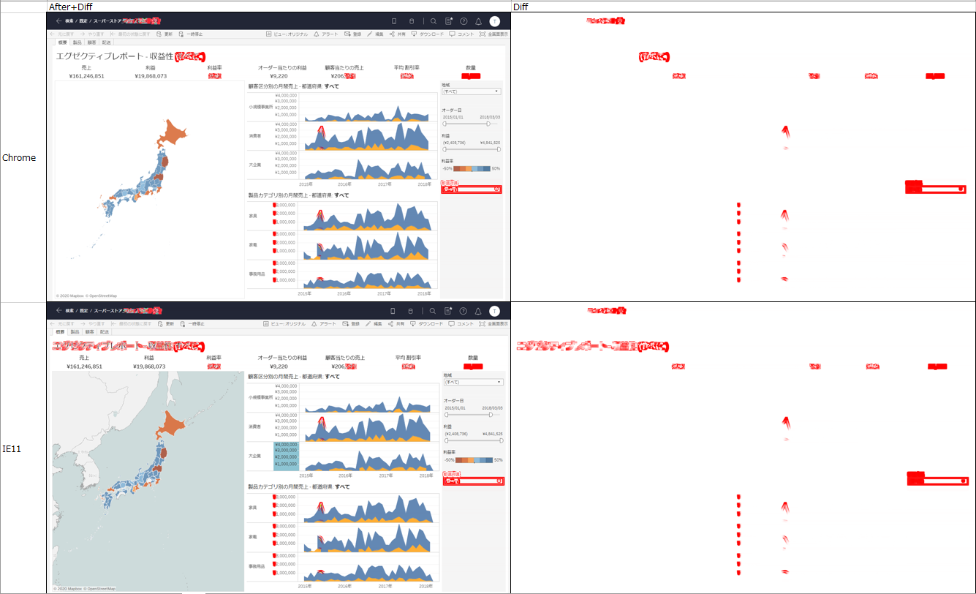
Chromeでの
出力結果
IE11での
出力結果
AfterのキャプチャーにBeforeとの相違点を示した結果
BeforeとAfterの相違点のみを赤で示した結果

